Sheet1
 | Ảnh | Hãng | Tên | giá gốc | Giá | phần trăm giảm
1 |  | Cerave | Kem dưỡng ẩm chống nắng Cerave AM Facial Moisturizing Lotion with Sunscreen | 380,000 đ | 335.000 đ | 12%
2 |  | Cerave | Kem dưỡng ẩm dành cho da nhạy cảm Cerave SA Smoothing Cream | 300.000đ | 280.000 đ | 7%
3 |  | Cerave | Kem chống nắng Cerave Hydrating Mineral Sunscreen SPF 50 Face Lotion | 500.000 đ | 420.000 đ | 16%
4 | 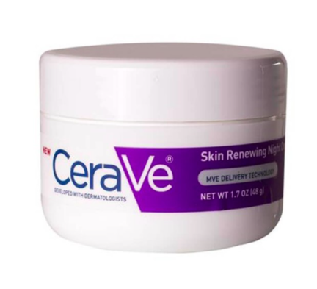 | Cerave | Kem dưỡng phục hồi da ban đêm Cerave Skin Renewing Night Cream | 500.000 đ | 450.000 đ | 10%
5 |  | Cerave | Kem trị quầng thâm và bọng mắt Cerave Eye Repair Cream | 500.000 đ | 450.000 đ | 10%
6 |  | Cerave | Serum dưỡng da chống lão hóa Cerave Skin Renewing Vitamin C | 500.000 đ | 430.000 đ | 14%

